상품제안서
마세토 10K 3단 전자동 거꾸로 우산 | 상품코드: F30660

 |  |  |  |  |  |  | 02-412-0044 | www.easy1.co.kr
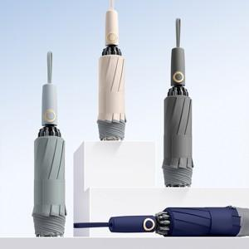

【상세/제작정보】 | 택배비: 30개 6,000원

【인쇄/포장옵션】 | 실크 / 포장지포장

【공급단가】 | 수량 | 100~ | 300~ | 500~ | 1,000~ | 3,000~
*VAT별도 | 단가 | 11,400원 | 11,210원 | 10,920원 | 10,730원 | 10,450원

【상품 URL】 | http://www.easy1.co.kr/src/goods_detail.php?gdno=30660

